Gráfico_1
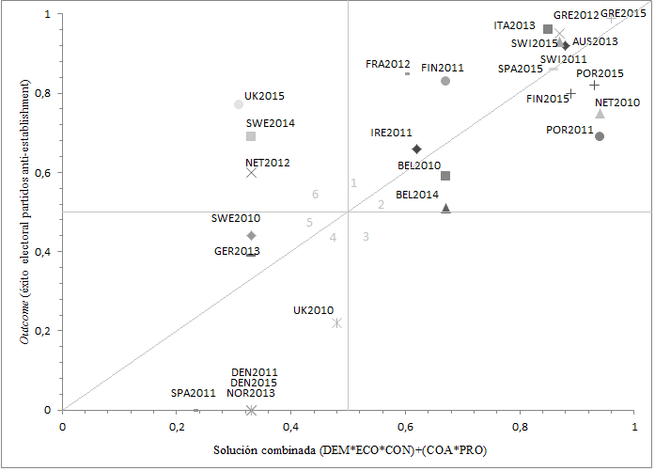
Elecciones | outcome | Solución intermedia combinada
AUS2013 | 0.92 | 0.88
BEL2010 | 0.59 | 0.67
BEL2014 | 0.51 | 0.67
DIN2011 | 0 | 0.33
DIN2015 | 0 | 0.33
FIN2011 | 0.83 | 0.67
FIN2015 | 0.8 | 0.89
FRA2012 | 0.85 | 0.6
ALE2013 | 0.39 | 0.33
GRE2012 | 0.99 | 0.96
GRE2015 | 1 | 0.96
IRE2011 | 0.66 | 0.62
ITA2013 | 0.96 | 0.85
PBA2010 | 0.75 | 0.94
PBA2012 | 0.6 | 0.33
NOR2013 | 0 | 0.33
POR2011 | 0.69 | 0.94
POR2015 | 0.82 | 0.93
ESP2011 | 0 | 0.23
ESP2015 | 0.86 | 0.86
SUE2010 | 0.44 | 0.33
SUE2014 | 0.69 | 0.33
SUI2011 | 0.93 | 0.87
SUI2015 | 0.95 | 0.87
RU2010 | 0.22 | 0.48
RU2015 | 0.77 | 0.31

Gráfico_2
 | 2006 | 2008 | 2010 | 2012 | 2014 | 2016
Democracia (España) | 19.1 | 23 | 34.3 | 53.3 | 52.5 | 46.1
Democracia (Total) | 28.91 | 32.05 | 34.97 | 30.53 | 38.04 | 32.89
Economía (España) | 28.7 | 65.6 | 81.3 | 84.8 | 76.6 | 64
Economía (Total) | 35.97 | 56.29 | 51.9 | 50.59 | 49.27 | 39.57
Partidos y políticos (España) | 64.5 | 68.6 | 77.5 | 87.7 | 85.1 | 81.5
Partidos y políticos (Total) | 61.9 | 62.75 | 64.6 | 60.96 | 65.55 | 59.81
Redistribución (España) | 83.9 | 79.7 | 81.1 | 83.4 | 86.2 | 84.2
Redistribución (Total) | 67.79 | 69.09 | 69.74 | 70.37 | 68.64 | 72.11

Gráfico_3
 | 2006 | 2008 | 2010 | 2012 | 2014 | 2016
Partidos y políticos (RU) | 70.4 | 68.1 | 68.5 | 66.6 | 68.5 | 64.2
Partidos y políticos (Suecia) | 46.7 | 44.1 | 34.6 | 42.1 | 35.6 | 42.6
Economía (RU) | 33.8 | 76.1 | 70.3 | 64.4 | 44.1 | 36.7
Economía (Suecia) | 19.9 | 39.9 | 14.5 | 18.7 | 17.8 | 19.3
Democracia (RU) | 40.9 | 42.7 | 39.4 | 28.9 | 37.3 | 33.6
Democracia (Suecia) | 18.8 | 17 | 12.9 | 10 | 13.6 | 18.4

Gráfico_4
 | 2006 | 2008 | 2010 | 2012 | 2014 | 2016
Reino Unido | 51.2 | 51.2 | 49.6 | 48.2 | 45.9 | 30
Suecia | 15.9 | 15.9 | 12.7 | 16 | 13 | 16.5
Total | 33.29 | 30.95 | 33.51 | 31.35 | 32.72 | 30.37

Se excluye a Grecia porque solo participó en 2008 y 2010 y distorsiona la media total al tener valores muy elevados

GRE 2010 | GRE 2008
81.1 | 74.7

Gráfico_5
 | 2006 | 2007 | 2008 | 2009 | 2010 | 2011 | 2012 | 2013 | 2014 | 2015 | 2016
Reino Unido | 29 | 31 | 34 | 33 | 36 | 36 | 45 | 43 | 36 | 28 | 36
Suecia | 23 | 27 | 23 | 23 | 21 | 23 | 32 | 34 | 29 | 22 | 26
Total | 17.14 | 17 | 16.5 | 17.64 | 20.21 | 23.07 | 30.71 | 32.71 | 27.92 | 21.78 | 28.21

Gráfico_6
 | 2006 | 2010 | 2014
CON | 8 | 7.57 | 8
LAB | 6.5 | 5.57 | 5.42

Gráfico_7
 | 2006 | 2010 | 2014
CON | 2.55 | 2.26 | 3.14
LAB | 5.21 | 4.8 | 5.57

Gráfico_8
 | 2006 | 2010 | 2014
Inmigración(S) | 4.78 | 3.35 | 2.33
Inmigración(M) | 5.67 | 5.35 | 2.61
Multiculturalismo(S) | 4.75 | 2.75 | 2.31
Multiculturalismo(M) | 6.25 | 4.33 | 3.26

